상품제안서
BLIF 쿨타올 | 상품코드: S47582

 |  |  |  |  |  |  | 02-713-8555 | www.synergygift.co.kr
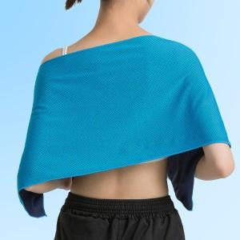

【상세/제작정보】 | 100 개 미만 시 전사인쇄 통합 50,000

【인쇄/포장옵션】 | 전사인쇄 / OPP(비닐)

【공급단가】 | 수량 | 100~ | 300~ | 500~ | 1,000~ | 3,000~
*VAT별도 | 단가 | 670원 | 630원 | 610원 | 580원 | 560원

【상품 URL】 | https://www.synergygift.co.kr:443/src/goods_detail.php?gdno=47582

